关系图
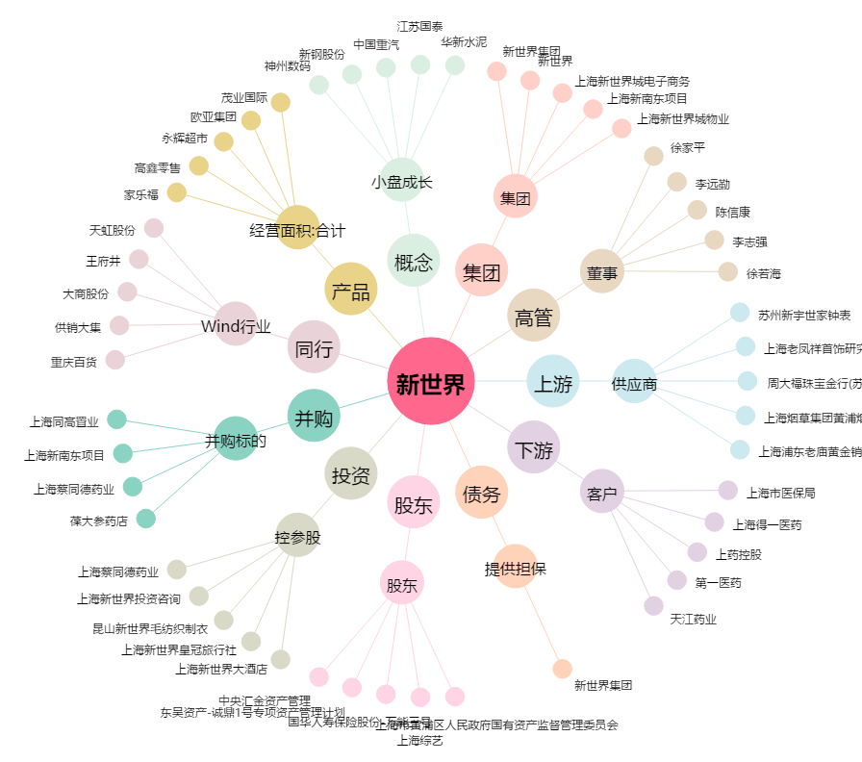
新世界[600628.SH] - 关系概览图

